Capa
Sonepar Brasil
LGPD - Diagnóstico e Preparação



 | INVENTÁRIO DE DADOS:
 | Documento que no mostra, de acordo com os processos mapeados, as características que tangem a LGPD de cada subprocesso, descrevendo como é feito o tratamento como um todo, mostrando quais os dados, para quem é enviado, etc.

Legenda
INVENTÁRIO DE DADOS | Documento que contém os processos da Instituição e registro das operações de tratamento dos dados pessoais e dados sensíveis.
PROCESSOS MAPEADOS | Processos das áreas que envolvem tratamento de dados pessoais, levantados pelos consultores em entrevistas com os keyUsers das áreas, contendo alto detalhamento, para o Inventário de Dados Pessoais.
SUBPROCESSOS | Maior detalhamento de uma parte específica de um processo. Pode-se considerar como a subdivisão de um processo, ou ainda, um processo que contém um objetivo específico incluso dentro de outro.
DADOS PESSOAIS | Informação relacionada a pessoa natural identificada ou identificável.
DADOS SENSÍVEIS | Dado pessoal sobre origem racial ou étnica, convicção religiosa, opinião política, filiação a sindicato ou a organização de caráter religioso, filosófico ou político, dado referente à saúde ou à vida sexual, dado genético ou biométrico, quando vinculado a uma pessoa natural.
TRTAMENTO DE DADOS | Toda operação realizada com dados pessoais, como as que se referem a coleta, produção, recepção, classificação, utilização, acesso, reprodução, transmissão, distribuição, processamento, arquivamento, armazenamento, eliminação, avaliação ou controle da informação, modificação, comunicação, transferência, difusão ou extração.

Inf LGPD
SOBRE LGPD
INVENTÁRIO

CRITICIDADE DA LGPD


01.
Quanto maior a quantidade de DADOS PESSOAIS SENSÍVEIS, ou seja, dados com CARÁTER DISCRIMINATÓRIO, maior deverá ser a proteção das informações na operação.

02.
É necessário realizar um DIAGNÓSTICO das necessidades de implementar processos, bem como criar roteiros de atividades e um PLANO DE ADEQUAÇÃO dos mais diversos setores à LGPD.


1
Regula o tratamento de dados relacionados a pessoa física.
O QUE É LGPD?
2
A autodeterminação informativa: direito dos indivíduos de “decidirem por si próprios, quando e dentro de quais limites seus dados pessoais podem ser utilizados”

3
A liberdade de expressão, de informação, de comunicação e de opinião.

4
A inviolabilidade da intimidade, da honra e da imagem.
A Lei Geral de Proteção de Dados Pessoais é a legislação brasileira que determina como os dados dos cidadãos podem ser coletados e tratados, e que prevê punições para transgressões.
Todas as pessoas têm direito à proteção dos dados de caráter pessoal que lhes digam respeito.
5
A disciplina da proteção de dados pessoais tem como fundamentos o respeito à privacidade.

6
A livre iniciativa, a livre concorrência e a defesa do consumidor.

7
O desenvolvimento econômico e tecnológico e a inovação.



PESSOAS ENVOLVIDAS

TITULAR
Pessoa natural a quem se referem os dados pessoais que são objeto de tratamento.
CONTROLADOR
Pessoa natural ou jurídica, de direito público ou privado, a quem competem as decisões referentes ao tratamento de dados pessoais.
OPERADOR
Pessoa natural ou jurídica, de direito público ou privado, que realiza o tratamento de dados pessoais em nome do controlador.
ENCARREGADO
Pessoa indicada pelo controlador para atuar como canal de comunicação entre o controlador, os titulares de dados e a Autoridade Nacional de Proteção de Dados.

PREMISSAS DE TRATAMENTO

01
FINALIDADE:
O tratamento de dados deve ter um motivo justificado, específico e deve ser informado ao titular.
02
ADEQUAÇÃO:
A atividade realizada com dados pessoais deve ser compatível com a finalidade informada ao titular.
03
NECESSIDADE:
Tratamento de Dados Pessoais apenas poderá ser realizado quando realmente necessário para a realização das finalidades.
04
LIVRE ACESSO:
O titular tem o direito de obter a consulta facilitada e gratuita a respeito da forma e da duração do tratamento de seus dados pessoais.
05
QUALIDADE DE DADOS:
Os dados dos titulares devem ser mantidos atualizados, claros e exatos.

06
TRANSPARÊNCIA:
Todas as informações dos titulares devem ser claras, precisas e de fácil acesso.
07
SEGURANÇA:
Utilização de medidas técnicas e administrativas de segurança.
08
PREVENÇÃO:
Devem ser adotadas medidas de forma a prevenir a ocorrência de danos, tais como auditorias periódicas, treinamentos, etc.
09
NÃO DISCRIMINAÇÃO:
Impossibilidade da realização de um tratamento para fins discriminatórios ou abusivos.
10
RESPONSABILIZAÇÃO:
Adoção de medidas pelo agente capazes de comprovar o Compliance com a LGPD

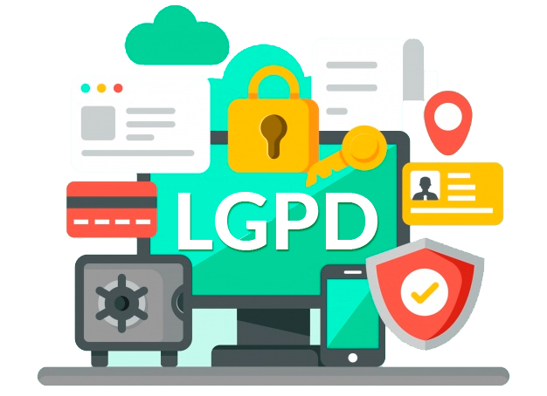
SAIBA MAIS SOBRE LGPD:

LEI N 13.709, DE 14 DE AGOSTO DE 2018:
http://www.planalto.gov.br/ccivil_03/_ato2015-2018/2018/lei/L13709.htm

CLIENTES TOTVS:
https://tdn.totvs.com/pages/releaseview.action?pageId=514427789

